Kelompok
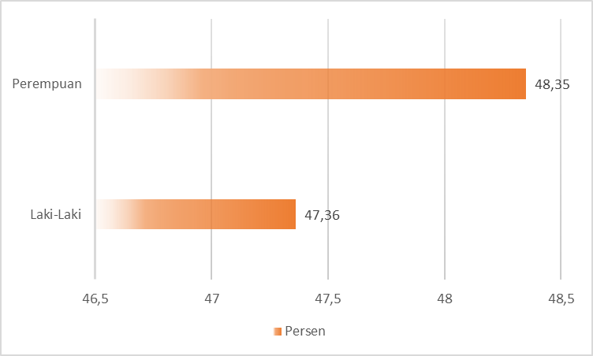
Kelompok | Persen
40% Terbawah | 43.47
40% Menengah | 49.8
20% Teratas | 52.43

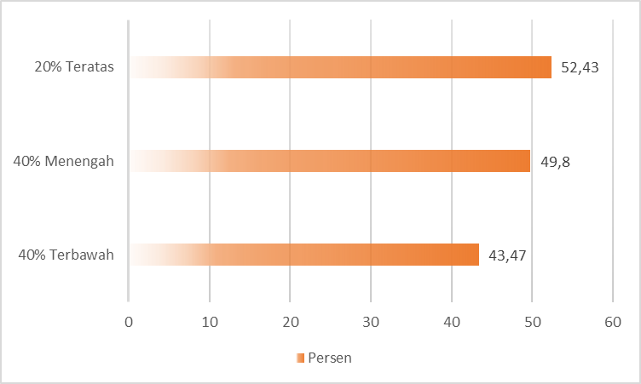

Usia | Persen
16-30 Tahun | 56.18%
45-59 Tahun | 44.11%
60+ Tahun | 33.55%

Usia | Persen
60+ Tahun | 33.55
45-59 Tahun | 44.11
16-30 Tahun | 56.18
7-18 Tahun | 50.55

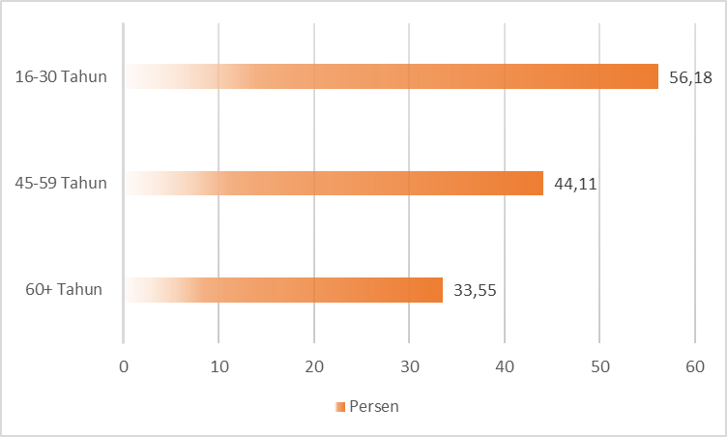

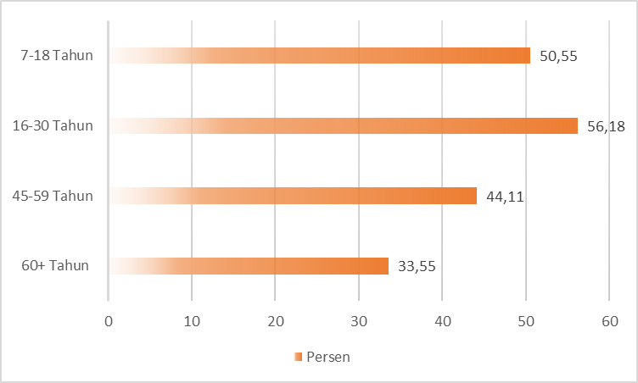

 | Persen
Laki-Laki | 47.36
Perempuan | 48.35

